상품제안서
라라퓨어 순면 주방타올 45g, 비건 레몬향 주방세제 500ml 선물세트 | 상품코드: F27491

 |  |  |  |  |  |  | 02-412-0044 | www.easy1.co.kr
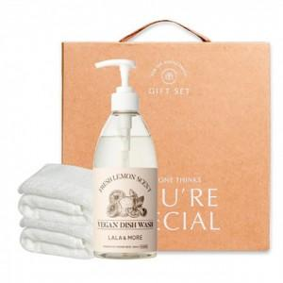

【상세/제작정보】 | 기본수량 미만 인쇄시 비용 추가. 자수 종류별 비용 별도 문의. 스티커 제작및 부착 비용 별도 문의.

【인쇄/포장옵션】 | 자수 / 포장불가능

【공급단가】 | 수량 | 100~ | 300~ | 500~ | 1,000~ | 3,000~
*VAT별도 | 단가 | 8,400원 | 8,260원 | 8,050원 | 7,910원 | 7,700원

【상품 URL】 | https://easy1.co.kr:443/src/goods_detail.php?gdno=27491

